Калкулатор
Данни за проекта |  |  |  |  | Изчисление на модулна ПСОВ - спрямо капацитета ЕЖ
Възложител |  |  |  |  | Прието:
Контакти |  |  |  |  | Разходна норма: 150 л/ЕЖ
Дата на зявката |  |  |  |  | Q максимално часово: 1/10 x 150 л/ЕЖ
Площ, Дължина (L) и широчина (B), м | L x В |  |  |  | БПК5 60 г/ж/ден
Distnace to control switch unit, м | L1
Трафик А15, B125, C250 или D400 (БДС EN 124)
Кота на довеждащия канал спрямо терена, м | H1
Диаметър на на довеждащия канал, м | D1
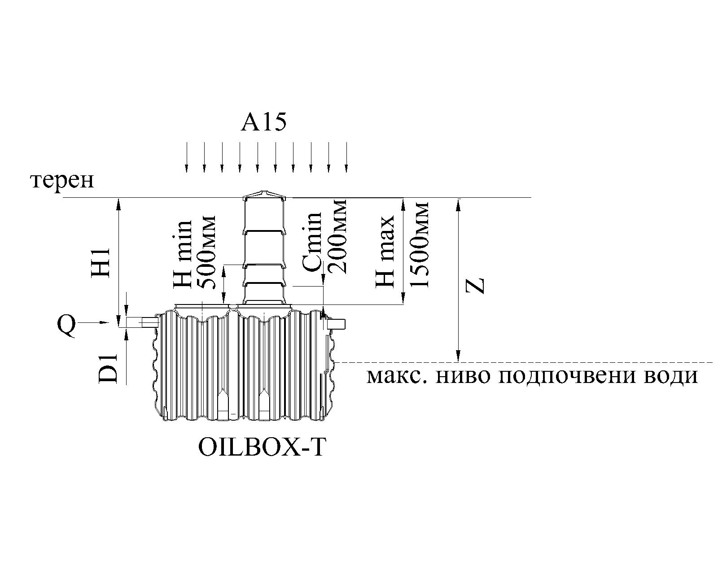
Видове сгради и дейности | Единица показател ползватели | еквивалент на (ЕЖ): | Брой ползватели | Общо ЕЖ

Хотели и пансиони | 1 легло | 1 - 3 ЕЖ | 30 | 10
Къмпинг (палатка или каравана) | 2 посетители | 1 ЕЖ | 0 | 0
Заведение за хранене (без готвене, пакетирани храни ) | 3 места | 1 ЕЖ | 6 | 2
Ресторанти (с кухня и изпозване на едно място максимум 3 пъти за денонощие). | 1 място | 1 ЕЖ | 0 | 0
Всяко допълнително използване на място е три пъти на денонощие | допълнително | 1 ЕЖ | 0 | 0
Питейно заведение (бирария, дискотека, бар) без кухня | 10места | 1 ЕЖ | 0 | 0
кафене без кухня | 5 посетители | 1 ЕЖ | 0 | 0
спортни площадки без ресторант и кафене | 30 места | 1 ЕЖ | 0 | 0
предприятия и работилници без кухня | 2 служители | 1 ЕЖ | 6 | 3
админитративна сграда без кухня | 3 служители | 1 ЕЖ | 0 | 0
Занимални и училища без кухня | 3 деца или възпитатели | 1 ЕЖ | 0 | 0
Занимални и училища с кухня | 2 деца или възпитатели | 1 ЕЖ | 0 | 0
детски градини и ясли в почивните дни | 2 деца или възпитатели | 1 ЕЖ | 0 | 0
всекидневни детски градини и ясли | 1 дете или възпитател | 1 ЕЖ | 0 | 0
 |  |  | ПСОВ | 15
Еднофамилни къщи и апартаментиare определени съгласно площта им | > 50 м² | мин. 4 ЕЖ на апартамент | 0 | 0
 | < 50 м² | мин. 2ЕЖ на апартамент | 0 | 0
В случай, че апартамента или къщата е с по-голям брой живущи се взима реалният брой на ползвателите (8 живущи-8ЕЖ) | 1 живущ | 1 ЕЖ | 0 | 0

